关系图
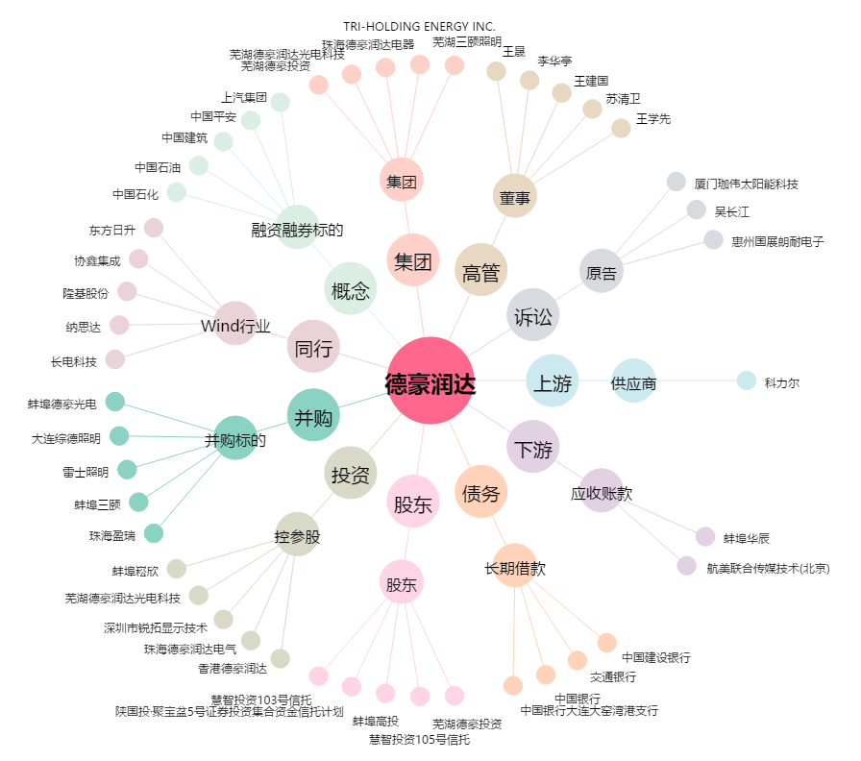
德豪润达[002005.SZ] - 关系概览图

